Bestelling ANNALEN
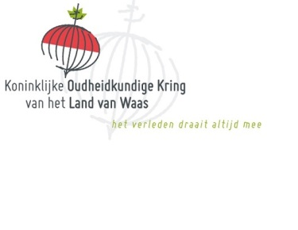
 | Koninklijke Oudheidkundige Kring
 | Land van Waas |  |  | ANNALEN bestellen

 | Druk deze file af en stuur hem per post op naar de KOKW Zamanstraat 49 A, 9100 Sint-Niklaas
 | Of zend de file per mail naar info@kokw.be
 | Dit kan via Excel, eerst gewoon file opslaan met toevoeging van een nieuwe naam
 | (vb uw familienaam toevoegen) en dan aanklikken opslaan en verzenden)
 | ENKEL in licht grijze vakken invullen (product en som gaat automatisch)

Voornaam :
Naam :
Straat : |  |  |  |  | Nr :
Postcode : |  | Woonplaats
Telefoon :
e-mail :
 |  | Zal Annalen afhalen ( vul hierna in Ja of Neen) :

 | Ik ben lid van de KOKW ( vul hierna in Ja of neen) :

Bestelling ANNALEN
 |  |  | vul hieronder aantal in

 | 1) Annalen 126 |  |  | x 25 euro> |  | euro

 | 2) Annalen 125 |  |  | x 25 euro> |  | euro

 | 3) Annalen 124 |  |  | x 25 euro> |  | euro

 | 4) Annalen 123 |  |  | x 25 euro> |  | euro

 | 5) Annalen 122 |  |  | x 25 euro> |  | euro

 | 6) Annalen 121 |  |  | x 20 euro> |  | euro

 | 7) Annalen 120 |  |  | x 20 euro> |  | euro

 | 8) Annalen 119 |  |  | x 20 euro> |  | euro

 | 9) Annalen 118 |  |  | x 20 euro> |  | euro

 | 10) Annalen 117 |  |  | x 20 euro> |  | euro

 | 11) Annalen 116 |  |  | x 20 euro> |  | euro

 | 12) Annalen 115 |  | niet beschikbaar

 | 13) Annalen 114: I en II |  |  | x 20 euro> |  | euro

 | 14) Annalen 113 |  |  | x 20 euro> |  | euro

 | 15) Annalen 112 |  |  | x 20 euro> |  | euro

 | 16) Annalen 111 |  |  | x 20 euro> |  | euro

 | 17) Annalen 110 |  |  | x 20 euro> |  | euro
Voor nrs voor 110 neem vooraf contact op via mail |  | info@kokw.be |  | over beschikbaarheid
 |  | Verzendingskosten |  | x 5 euro> | 0 | euro
 |  | gratis bij afhalen in het documentatiecentrum |  | x 0 euro>

Totaal |  |  |  |  |  | euro
graag totale bedrag overschrijven op rekening IBAN BE 50 8508 3519 1418 van de KOKW
met vermelding van "Bestelling Annalen) + het/de nummer(s) van de Annalen…………………………………..

